SVN&GIT
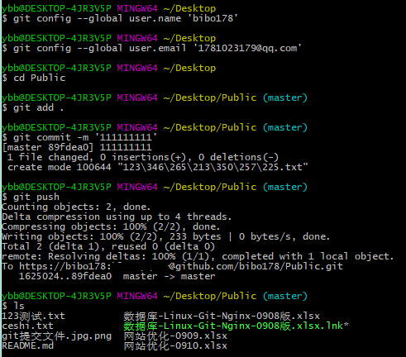
SVN/GIT是多人协作开发防止数据丢失的版本控制软件
SVN | 使用Git
SVN是一款多人协作开发的版本控制软件 | git config --global user.name '用户名' #登录用户名
启动SVN服务： 默认端口：3690 语法：svnserve -d -r 仓库本地路径 参数：-d 指独立窗口运行，-r 指开启服务的仓库 | git config --global user.email '邮箱 #验证邮箱
创建SVN仓库（存放项目代码） 语法：svnadmin create 本地路径 | git clone "github仓库路由地址" #克隆下载仓库代码
 | cd "仓库" #进入仓库
SVN与Git优缺点比较(属面试常问提) | ls #显示目前文件
SVN优缺点 | git add . #准备添加新文件
优点： | git commit -m '备注' #所要添加的文件，及备注
1、 管理方便，逻辑明确，符合一般人思维习惯。 | cat .git/config #查看配置文件登录情况
2、 易于管理，集中式服务器更能保证安全性。 | vi .git/config #修改声明仓库账号密码
3、 代码一致性非常高。 | git push #上传文件
4、 适合开发人数不多的项目开发。 | ls #查看是否上传成功
缺点：
1、 服务器压力太大，数据库容量暴增。
2、 如果不能连接到服务器上，基本上不可以工作，看上面第二步，如果服务器不能连接上，就不能提交，还原，对比等等。
3、 不适合开源开发（开发人数非常非常多，但是Google app engine就是用svn的）。但是一般集中式管理的有非常明确的权限管理机制（例如分支访问限制），可以实现分层管理，从而很好的解决开发人数众多的问题。
Git优缺点
优点：
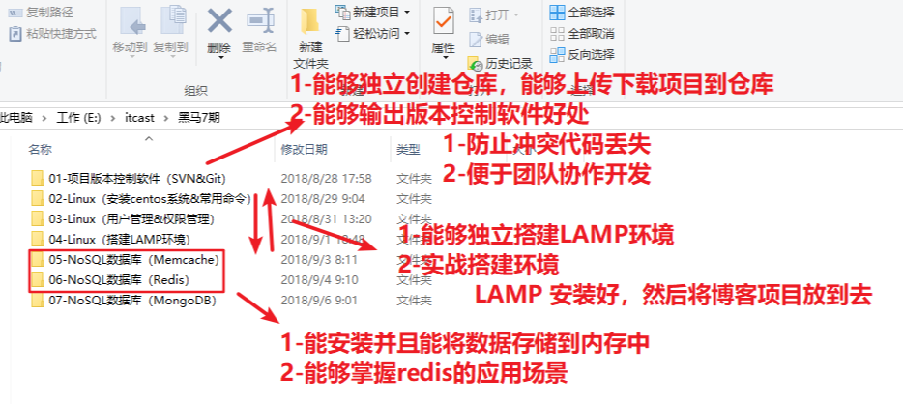
1、适合分布式开发，强调个体。
2、公共服务器压力和数据量都不会太大。
3、速度快、成熟的架构，开发灵活。
4、任意两个开发者之间可以很容易的解决冲突。
5、离线工作，管理代码成本低，不需要依赖服务器；
6、部署方便。基本上下个命令就可以用；
7、良好的分支机制，可以让主干代码保持干净。
缺点：
1、学习周期相对而言比较长。
2、不符合常规思维。
3、代码保密性差，一旦开发者把整个库克隆下来就可以完全公开所有代码和版本信息。
更详细对比：https://www.cnblogs.com/Sungeek/p/9152223.html

数据库汇总
名称 | Redis | Memcache | MongoDB | MySQL | Oracle | SQL server
应用场景 | 秒杀、好友关系、消息队列、缓存、排行榜、网站统计等 | 在动态系统中减少数据库负载，提升性能 网站缓存、操作频繁丢失无所谓的数据（如：qq状态，扫码登陆等） | 主要解决海量数据的访问效率问题。 接口日志、网站日志、网站评论 （数据量大，并且插入和查询高）
存储方式 | 内存（通过快照备份到磁盘） | 内存（以键值对形式存储） | 文档型数据库，存储在硬盘中 | 磁盘
类型 | No SQL(非关系型)键值对形式存储，不能一条指令多表查询 |  | 介于No SQL和SQL两者之间 | SQL(关系型)可以一条指令进行连表查询
特点 | 性能极高：读11万次/s、写8.1万次/s | 使用惰性过期机制和最近少用算法释放存储空间
 | 支持数据持久化 （注：指服务重启后数据不会丢失） | 适合存放安全性差/丢失无所谓/频繁访问的数据 | 采用 binlog 方式支持持久化的可靠性
 | 主从复制：当主服务器有写入/删除/修改数据动作，从服务器会自动同步
不同点 | 支持多种数据结构 (String/hash/list/set/Sorted set) | 只支持字符串的数据结构 （PHP的8种数据类型都以字符串形式存储） | BSON格式 BSON是JSON的一种二进制形式的存储格式 | 支持多种数据结构 (整型，小数型，日期时间型，字符串型)
 | 单核运行 | 多核运行 | 支持丰富的数据表达，索引，最类似关系型数据库，支持的查询语言非常丰富 | mysql存储数据得先创建数据库再创建表
 | Redis的value值最大容量是512M | Memcached的value值最大容量是1M | ■ mongodb数据库中有： 数据库（database） 集合（collection）：没有列的限制 文档（document） | ■ MySQL数据库中有： 数据库（database） 表（table） 记录（row）
 | 支持数据持久化（快照存数据/AOF存命令） |  | 虚拟内存+持久化
安全机制 解决办法 | 有安全机制，默认注释掉了 | 没有安全限制 | 没有安全机制：
 | 打开redis.conf将requirepass注释去掉， 设置密码即可 | 一般在内网使用，不要使用公网IP 或者设置防火墙验证规则，只允许特定IP操作 | 退出mongodb 停止服务 卸载服务 安装需要身份验证的服务（也就是说安装时加上参数--auth）
公司/作者 | Salvatore Sanfilippo【端口：6379】 | LiveJournal(网站)的 Brad Fitzpatrick【端口：11211】 | 【端口：27017】 | MySQL公司，后被Oracle收购 | 甲骨文 | 微软
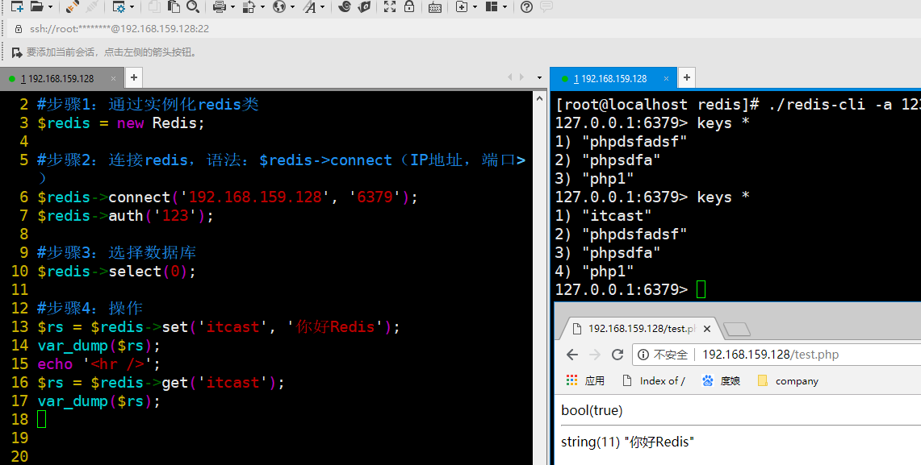
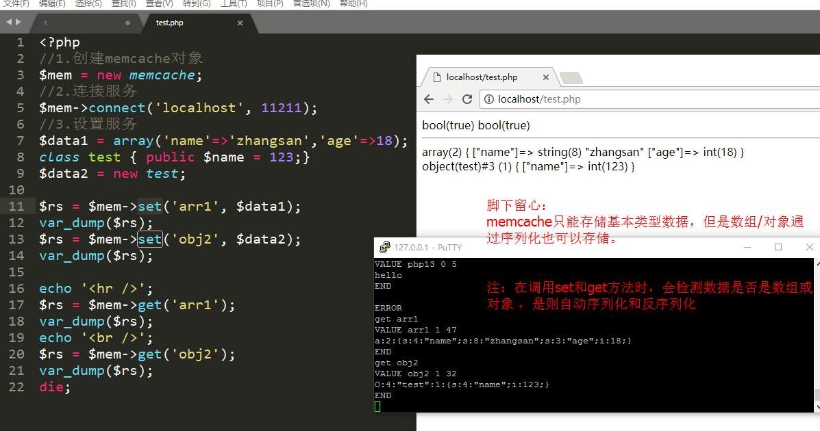
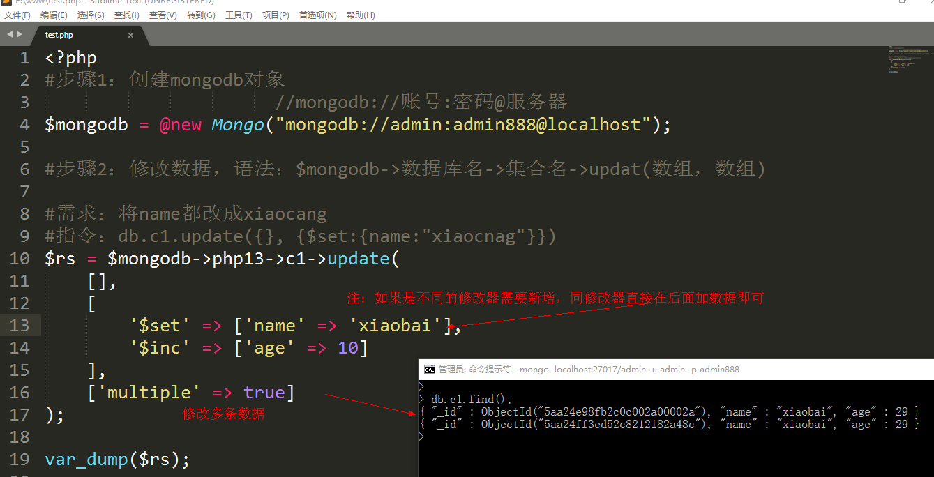
PHP操作数据库

Memcache
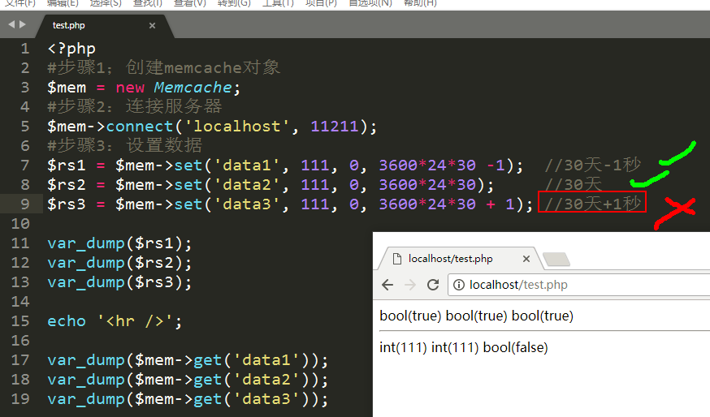
Memcache是一个数据库、但是数据存在内存中
作用：常用来做缓存服务器、将从数据库查询的数据缓存起来，减少数据库查询、加快查询速度。
Memcache与mysql比较
共同点：都是C/S架构（客户端client/服务器server）
不同点：mysql存磁盘文件、memcache内存
不同点：mysql存储数据得先创建数据库再创建表、memcache直接以键值对形式存储
服务器端软件安装（win）
说明：关于memcached.exe相关参数
【-l localhost 服务器ip地址（默认本机）
【-p port 端口（11211）
【-d install/uninstall/start 管理memcache
【-m memory 内存大小，默认64M
PHP操作Memcached

MongoDB
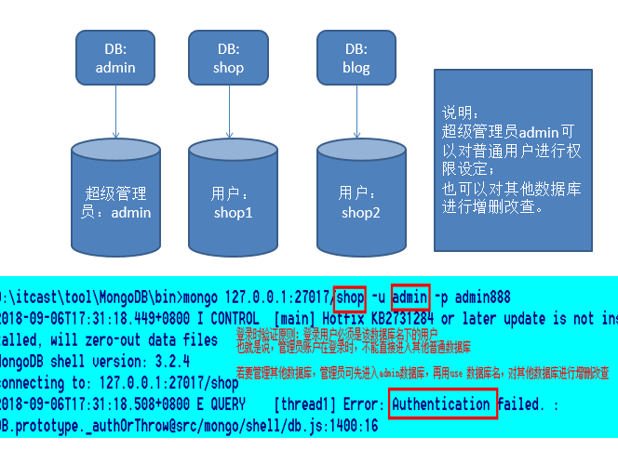
mongodb 安装相关指令 | 安装：bin\mongod.exe --install --dbpath 数据存放目录 --logpath 日志存放路径
 | 卸载：bin\mongod.exe --remove | PHP数据转JSON必须双引号
 | 启动/停止：net start 服务名 / stop mongodb 服务名 | JS中JS对象键可以不加引号，值字符串必须加引号
库和集合命令 | 查看数据库：show databases 或 show dbs
 | 选择数据库：use 数据名 | 脚下留心：在mongodb中选中不存在的数据库不会报错，隐式创建） 隐式创建：指给不存在的数据库添加数据系统自动创建
 | 删除数据库：1-use 数据库 ，2 -执行命令 db.dropDatabase()
 | 查看集合：show tables 或 show collections
 | 创建集合：db.createCollection(集合名)
 | 删除集合：db.集合名.drop()
增/删/改/查 CURD | 增：db.集合名.insert（JSON格式数据）
 | 删：db.集合名.remove（JSON格式条件，是否删除一条:true-是，false-默认否）
 | 改：db.集合名.update（JSON条件，JSON数据，是否新增，是否修改多条） | 是否新增：true-是，false-否默认 当匹配不到数据要不要改为添加 是否修改多条：true-是，false-否默认 匹配多条数据数据是改一条还是多条
 | 修改器语法：db.集合名.update（JSON条件， {修改器: {键：值}}） db.c1.update({age:2}, {$set:{name:"zs22"}})
 | 查：db.集合名.find(条件， 显示的列) | 条件： {} - 全部 {age: 3} - 匹配age=3的数据 {age:3,sex:男} 匹配age=3并且sex=男的数据 显示的列： {age:1} 只显示age列 {age:0} 除了age列以外的数据 db.集合名.find({键：{运算符: 值}})
索引的建立 | 创建：db.集合名.createIndex（待创建索引的列 [，额外选项]） | 待创建的索引列：{键：1，键：-1} 1升序，-1降序 如：{age:1} 给age列创建索引，通过升序方式存储：额外选项：设置索引名，唯一索引
 |  | 索引：加快查询速度
 |  | 唯一索引：不仅可以加快查询速度，并且可以保证数据唯一性
 | 删除指定：db.集合名.dropIndex(索引名) | 索引：名词，可以理解为书的引导或公交车站牌或者写字楼指示牌
 | 删除全部：db.集合名.dropIndexes()
 | 查看索引：db.集合名.getIndexes（）
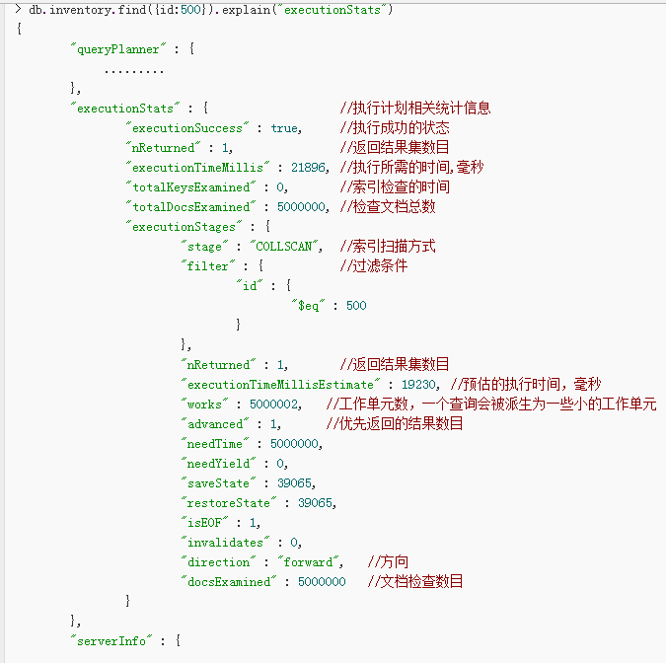
备份/还原 | 备份：mongodump -h 地址 -port 端口 -u 用户名 -p 密码 -d 数据库 -o 备份位置
 | 还原：mongorestore -h 地址 -port 端口 -u 用户名 -p 密码 -d 数据库 --drop 备份位置
 | 【-h host 服务器ip地址（注：可不写则默认本机）
 | 【-port 端口（注：可不写则默认27017）
 | 【-u user 用户名（注：开启验证模式才必写）
 | 【-p passwd 密码（注：开启验证模式才必写）
 | 【-d database 数据库（注：不写则备份全部数据库）
 | 【-o open 备份到指定目录下
PHP 操作 MongoDB

结构图
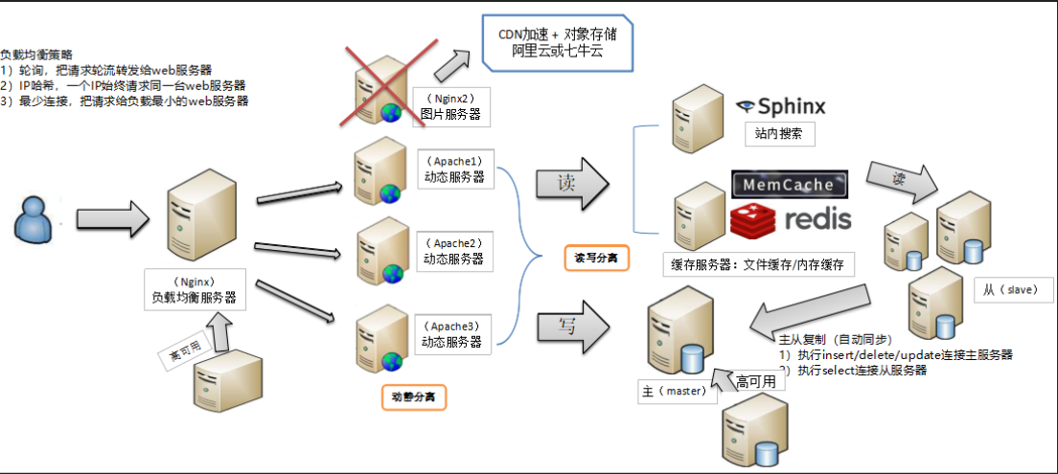
电脑安装
windows
Linux
向服务器发出请求
Nginx
Apache
存入数据库
memcache
Redis
MongoDB
Mysql —>建表选择存储引擎：
浏览器输入IP地址
PHP调用后台代码

Mysam
InnoDB

集群：多个服务器实现相同的业务
分页式技术：多个服务器实现不同的业务【看代码是否一样判断是相同或不同业务】
负载均衡技术：将用户的请求分布给不同的服务器处理【正向代理：代理客户端；反向代理：代理服务端】
主从复制：当一台Mysql执行sql语句后，另一台Mysql会自动同步
读写分离：用PHP代码控制insert/update/delete去哪台数据库执行；select去哪台服务器执行【PHP写判断】
动静分离：指后端处理数据文件和静态文件分离【有利于CDN加速】

